Gráfico 1
Gráfico 1. Proyecciones de crecimiento 2020-2021 según revisiones del FMI de enero, abril y junio 2020 Estados Unidos, España, Zona Euro y Mundial
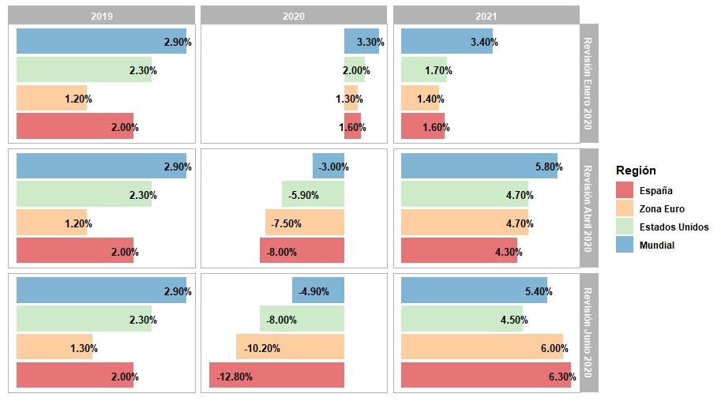

Fuente: Elaborado propia con datos del WEO, FMI

Gráfico 2
Gráfico 2. Precio Spot Petróleo WTI – 2019-2020 (US$/barril)
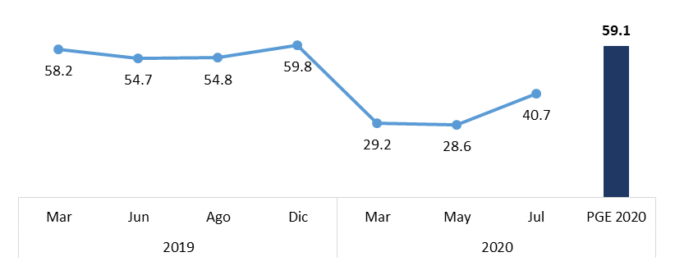

*Proyección Marco Macroeconómico a agosto 2020 Fuente: FRED Database. Banco de la Reserva Federal de St. Louis

Gráfico 3
Gráfico 3. Precio del Oro – 2019-2020 (US$)

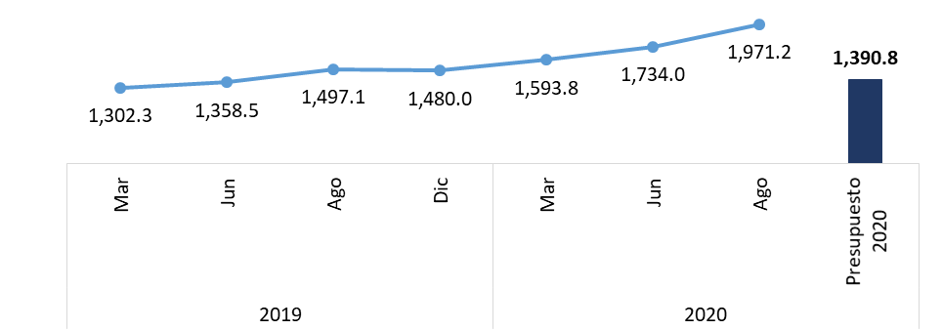

*Proyección Marco Macroeconómico a agosto 2020 Fuente: FRED Database. Banco de la Reserva Federal de St. Louis

Gráfico 4
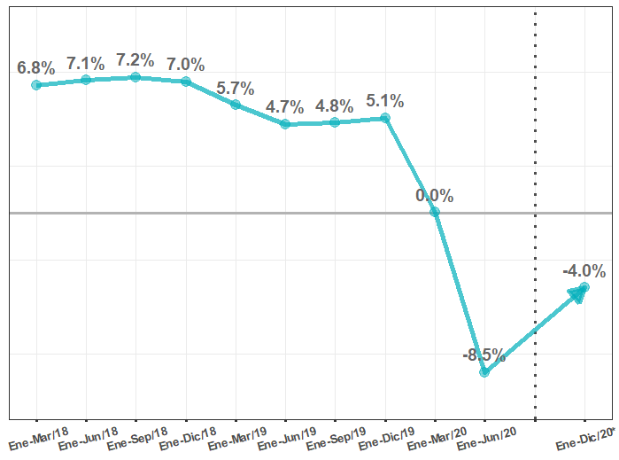
Gráfico 4. Crecimiento del Producto Interno Bruto (PIB) real Interanual de la República Dominicana
2017-2020
En porcentaje (%)

Fuente: Estadísticas del PIB. Banco Central de la República Dominicana.
Resultados Preliminares de la Economía Dominicana Enero-Junio 2020. Banco Central de la República Dominicana. Agosto 2020.
Marco Macroeconómico 2020-2024. Ministerio de Economía, Planificación y Desarrollo. Agosto 2020.

Gráfico 5
Gráfico 5. Indicador Mensual de Actividad Económica (IMAE) Interaual
2019-2020
En porcentaje (%)
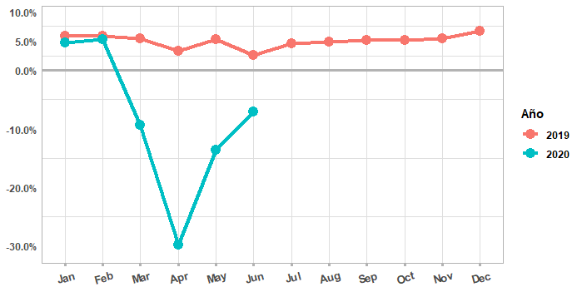

Fuente: Estadísticas del IMAE. Banco Central de la República Dominicana.

Gráfico 6
Gráfico 6. Remesas Familiares hacia la República Dominicana
2019-2020
En millones (US$) y porcentaje (%)
 | Millones US$ | Tasa de Crecimiento (%)
Enero | 537027584.84 | 0.086185397866
Febrero | 540684107.56 | 0.18602838059
Marzo | 665489927.63 | 0.10801145718
Abril | 585198360.76 | 0.088063809168
Mayo | 541946170.17 | -0.048073752328
Junio | 587007958.97 | 0.052461899052
Julio | 640298900.47 | 0.097975104615
Agosto | 628403279.75 | 0.13947543131
Septiembre | 566862569.72 | 0.098616582596
Octubre | 580329554 | 0.10421494373
Noviembre | 557117042.19 | 0.11839162299
Diciembre | 656680078.4 | 0.087345816188
Enero | 586851782.68 | 0.092777725473
Febrero | 596216800.56 | 0.10270820285
Marzo | 520139430.56 | -0.2184112652
Abril | 395004254.92 | -0.32500792653
Mayo | 638730418.44 | 0.17858646042
Junio | 737908001.75 | 0.25706643407
Julio | 827713827.27 | 0.29269912327
Agosto | 769933855.05 | 0.22522252804

Fuente: Estadísticas de las Remesas Familiares. Banco Central de la República Dominicana.

Gráfico 7
Gráfico 7. Inflación Interanual de la Repóblica Dominicana período 2018-2020
En porcentaje (%)
 |  |  |  | IPC | IPC Subyacente | Meta de Inflación 4% ± 1
Ene | 0.03 | 0.01 | 0.01 | 0.038632506264 | 0.024254342838 | 0.04
Feb | 0.03 | 0.01 | 0.01 | 0.033158953722 | 0.024613623354 | 0.04
Mar | 0.03 | 0.01 | 0.01 | 0.039112903226 | 0.025728987993 | 0.04
Abr | 0.03 | 0.01 | 0.01 | 0.040456848709 | 0.027251958225 | 0.04
May | 0.03 | 0.01 | 0.01 | 0.044703987112 | 0.026967573733 | 0.04
Jun | 0.03 | 0.01 | 0.01 | 0.046288842376 | 0.026837996096 | 0.04
Jul | 0.03 | 0.01 | 0.01 | 0.044278367085 | 0.026140607241 | 0.04
Ago | 0.03 | 0.01 | 0.01 | 0.03867359169 | 0.02589834898 | 0.04
Sep | 0.03 | 0.01 | 0.01 | 0.032870186582 | 0.025256193012 | 0.04
Oct | 0.03 | 0.01 | 0.01 | 0.035172687574 | 0.025965647932 | 0.04
Nov | 0.03 | 0.01 | 0.01 | 0.023717595146 | 0.025428502454 | 0.04
Dic | 0.03 | 0.01 | 0.01 | 0.011705946621 | 0.024719101124 | 0.04
Ene | 0.03 | 0.01 | 0.01 | 0.0070811609991 | 0.02376 | 0.04
Feb | 0.03 | 0.01 | 0.01 | 0.011918672587 | 0.022585794094 | 0.04
Mar | 0.03 | 0.01 | 0.01 | 0.014745828483 | 0.021500238892 | 0.04
Abr | 0.03 | 0.01 | 0.01 | 0.016079158936 | 0.020651310564 | 0.04
May | 0.03 | 0.01 | 0.01 | 0.013107170393 | 0.019754065847 | 0.04
Jun | 0.03 | 0.01 | 0.01 | 0.0091559590675 | 0.019483605259 | 0.04
Jul | 0.03 | 0.01 | 0.01 | 0.014005386687 | 0.020411392405 | 0.04
Ago | 0.03 | 0.01 | 0.01 | 0.017155165782 | 0.020590091512 | 0.04
Sep | 0.03 | 0.01 | 0.01 | 0.020216773003 | 0.021407209193 | 0.04
Oct | 0.03 | 0.01 | 0.01 | 0.024773738303 | 0.022321779455 | 0.04
Nov | 0.03 | 0.01 | 0.01 | 0.032250615764 | 0.021972847838 | 0.04
Dic | 0.03 | 0.01 | 0.01 | 0.036562789263 | 0.022478070175 | 0.04
Ene | 0.03 | 0.01 | 0.01 | 0.041724617524 | 0.024068140971 | 0.04
Feb | 0.03 | 0.01 | 0.01 | 0.036566589684 | 0.024974635136 | 0.04
Mar | 0.03 | 0.01 | 0.01 | 0.02447418738 | 0.026660430309 | 0.04
Abr | 0.03 | 0.01 | 0.01 | 0.010727328058 | 0.027548638132 | 0.04
May | 0.03 | 0.01 | 0.01 | 0.0098934550989 | 0.030963124319 | 0.04
Jun | 0.03 | 0.01 | 0.01 | 0.028972247636 | 0.035114978247 | 0.04
Jul | 0.03 | 0.01 | 0.01 | 0.043484859983 | 0.041401767716 | 0.04
Ago | 0.03 | 0.01 | 0.01 | 0.048026017244 | 0.04235912499 | 0.04

Fuente: Estadísticas del IPC. Banco Central de la República Dominicana.

Gráfico 8
Gráfico 8. Inflación Interanual de Bienes Transabes y No Transables
Agosto 2020
General | 0.048026017244
Transable | 0.053737250723
No Transable | 0.041913918726

Fuente: Estadísticas del IPC. Banco Central de la República Dominicana.

Gráfico 9
Gráfico 9. Inflación Interanual por Quintiles
Agosto 2020
Quintil 1 | 0.055283005052
Quintil 2 | 0.053505261598
Quintil 3 | 0.050022431584
Quintil 4 | 0.046501094587
Quintil 5 | 0.044130149161

Fuente: Estadísticas del IPC. Banco Central de la República Dominicana.

Gráfico 10
Gráfico 10. Proyecciones de balance fiscal 2020: Latinoamérica y República Dominicana
Año 2020/En % del PIB
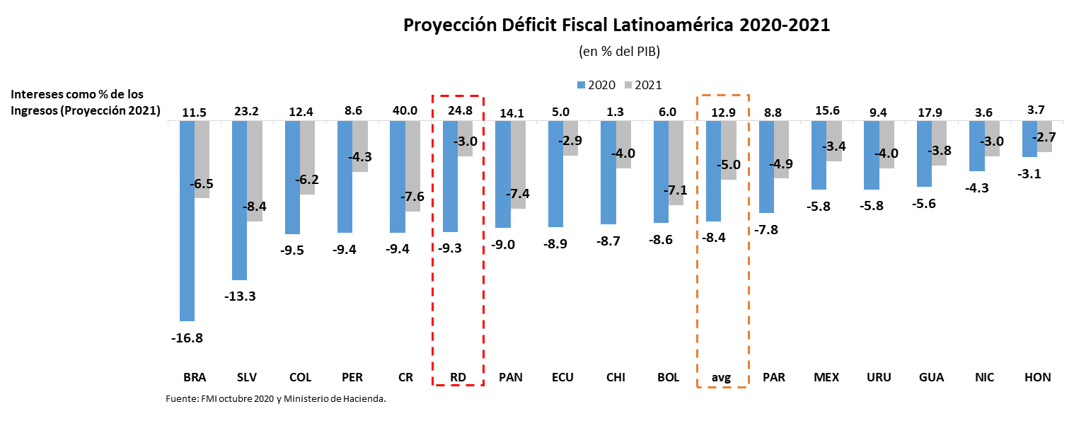

Tabla 18
Tabla 18. Panorama Macroeconómico Plurianual 2020-2024
Revisado el 31 de agosto 2020
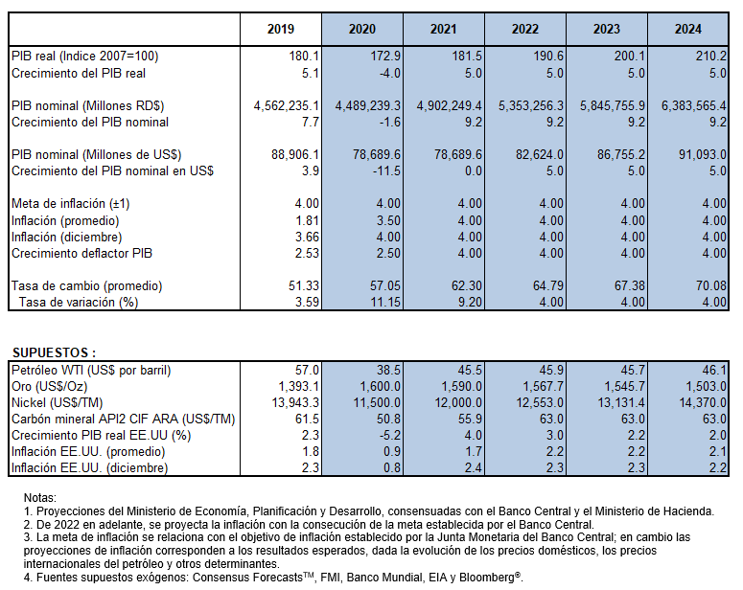

Figura 2
Figura 2. Mapa de la Inversión Pública a Nivel Provincial
Valores en millones RD$
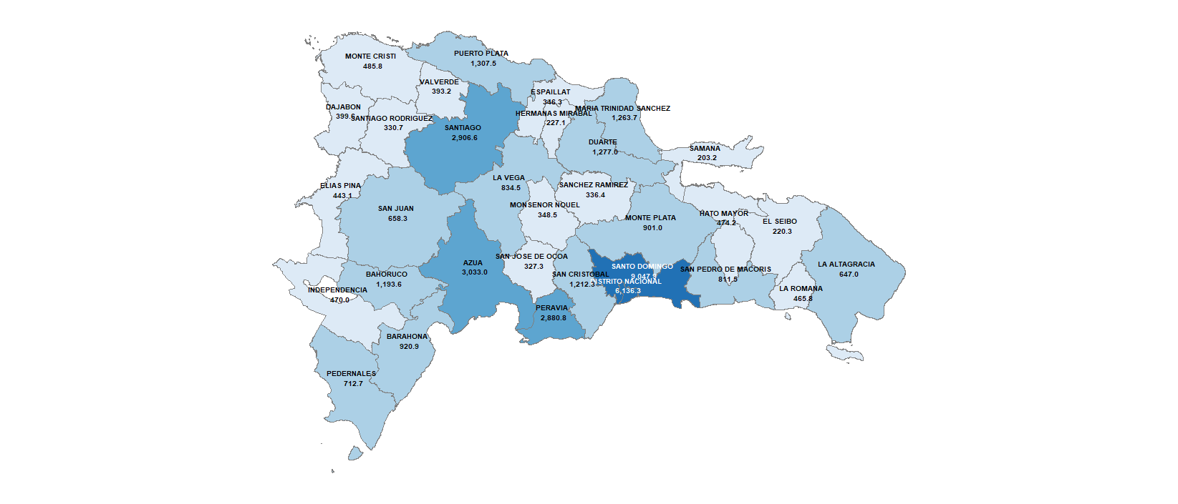

Fuente: Elaboración propia con datos del Sistema de Información de la Gestión Financiera (SIGEF)

Figura 3
Figura 3. Mapa de la Inversión Pública Per Cápita a Nivel Provincial
Valores en millones RD$

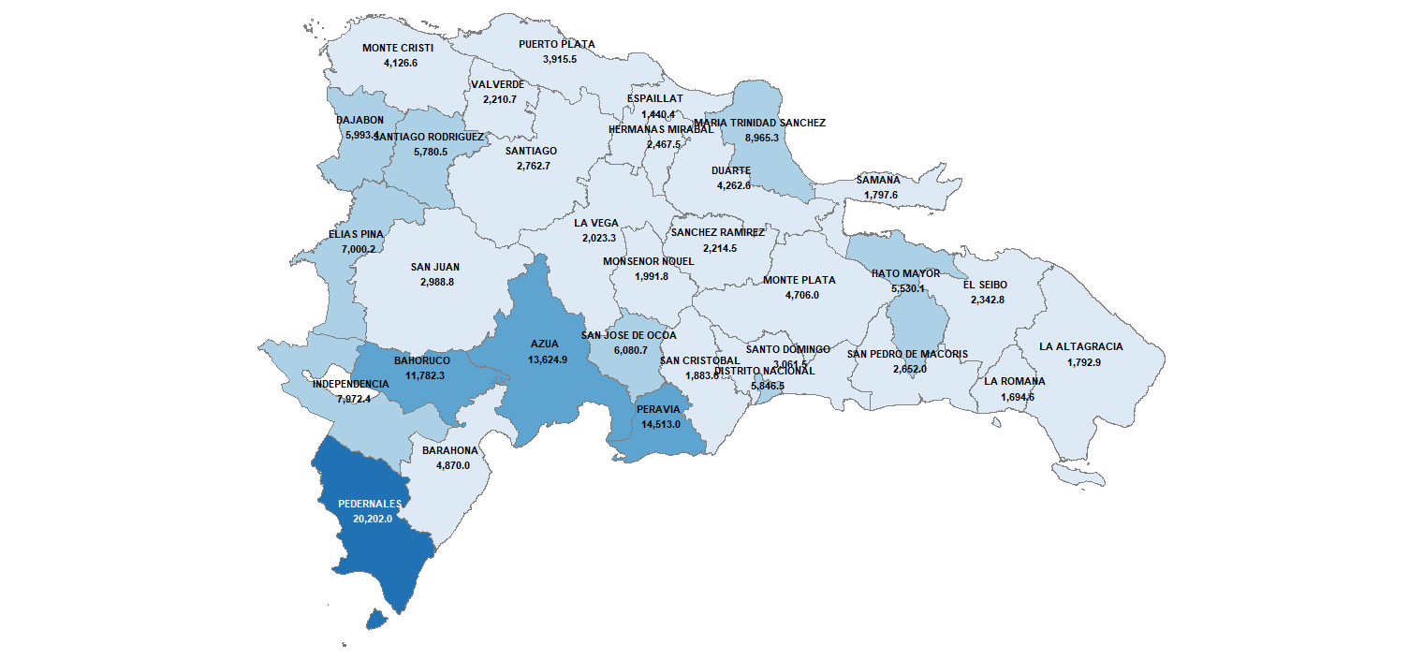

Fuente: Elaboración propia con datos del Sistema de Información de la Gestión Financiera (SIGEF)

Gráfico 11
Gráfico 11. Vinculación de la Inversión Pública con la Estrategia Nacional de Desarrollo
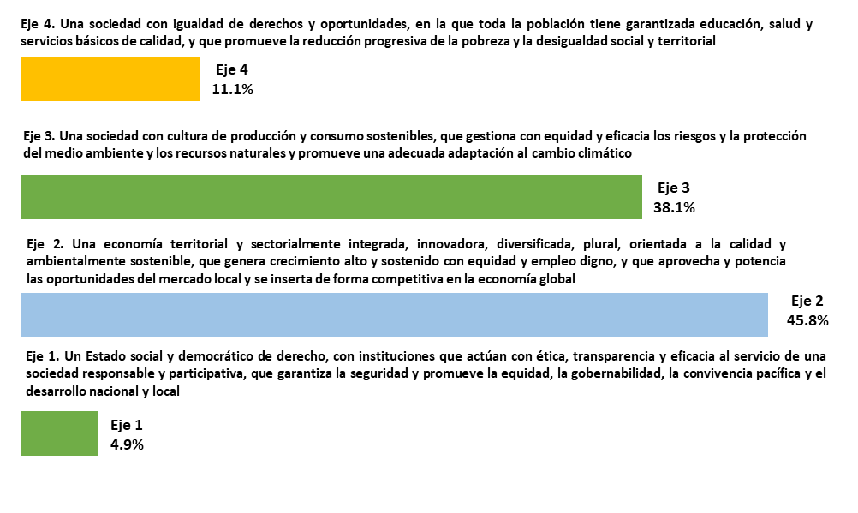

Fuente: Ministerio de Economía, Planificación y Desarrollo

Gráfico 12
Gráfico 12. Vinculación de la Inversión Pública con los Objetivos de Desarrollo Sostenible (ODS)
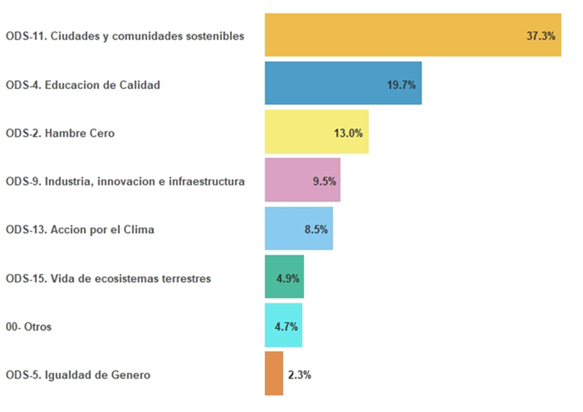

Fuente: Ministerio de Economía, Planificación y Desarrollo

Gráfico 13
Gráfico 13. Variaciones en las asignaciones de gasto PGE 2021
Valores en RD$ millones
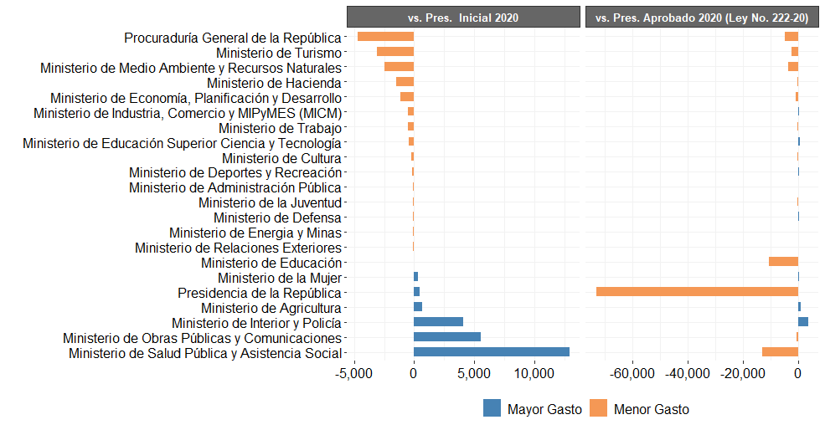

Fuente: Sistema de Información de la Gestión Financiera (SIGEF)

